メモ・備忘録
 | 分類
2016-09-18 | 素材 | 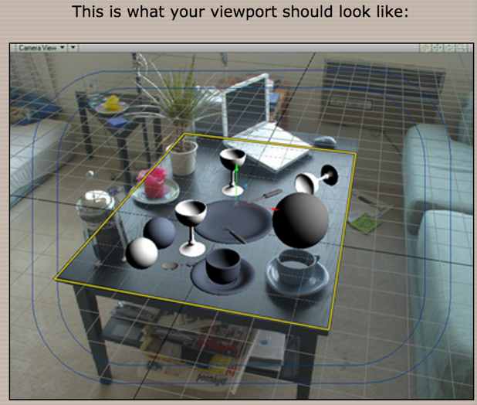 | フォトマッチングの例
2016-09-18 | できた |  | Cyberduckとduckを使って、直接エクセル編集

